環境構築
環境構築
 | 前提条件
 |  | 以下が必要
 |  | ・Node.js ←アクティブLTS、メンテナンスLTS バージョンが必要。
 |  | ・npmパッケージマネージャー
 |  | （npmはNode.jsとともにインストールされる）

 | Node.jsインストール
 | 1 | 公式サイトからインストーラーを入手する。
 |  | https://nodejs.org/ja/download/
 |  | 特定バージョンのインストーラーを探す場合は公式の以下から入手する。
 |  | https://nodejs.org/ja/download/releases/

 | 2 | インストーラーを起動し、インストールする。
 |  | 基本的にはデフォルトのままで問題ない。

 |  | ※Node.jsを複数バージョン入れて切り替えて使用する場合、nvm-windows を使用する模様。参考まで。
 |  | 手順は下記参照。
 |  | https://twotone.me/web/5124/
 |  | プロキシ環境下の場合は設定が必要。
 |  | https://www.bnote.net/front-end/nvm.html

 | 3 | コマンドプロンプトを開き、以下コマンドでバージョン表示されればインストール成功
 |  | node -v
 |  | npm -v
 |  | （表示されない場合はPCを再起動してみる。）

 | 4 | プロキシ設定する場合は以下コマンドを実行する。（proxyserver:portは設定するプロキシサーバーに読み替え）
 |  | npm -g config set proxy http://proxyserver:port
 |  | npm -g config set https-proxy http://proxyserver:port

 | Angular CLIインストール
 |  | Angular CLIはAngularのコマンドラインツール

 | 1 | コマンドプロンプトを開き、以下コマンドを実行する。
 |  | npm install -g @angular/cli

 | 2 | 以下コマンドでバージョン表示されればインストール成功
 |  | ng version
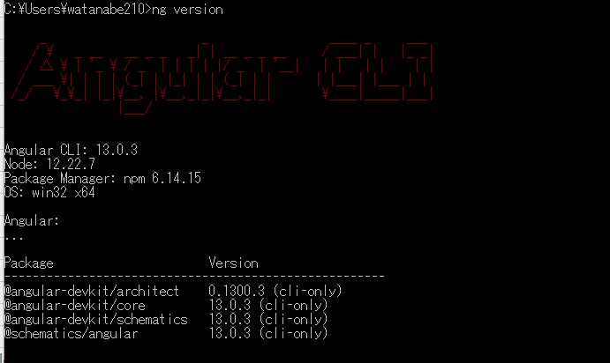

参考
 | 公式サイト ローカル環境とワークスペースのセットアップ
 |  | https://angular.jp/guide/setup-local
 | Node.js のアクティブLTS、メンテナンスLTS
 |  | https://nodejs.org/en/about/releases/
 | Angular開発環境構築手順(for Windows)
 |  | https://poppingcarp.com/angular_intro_setup_windows/

HelloWorld
新規作成～Hello Worldの表示

 | 1 | Angular CLIでプロジェクトを新規作成する。
 |  | コマンドプロンプトを開き、プロジェクトを作成するフォルダへ移動し、下記コマンドを実行する。
 |  | ng new [プロジェクト名]
 |  | しばらく待つとプロジェクトに含める機能などを聞かれる。今回は最小限で作成。

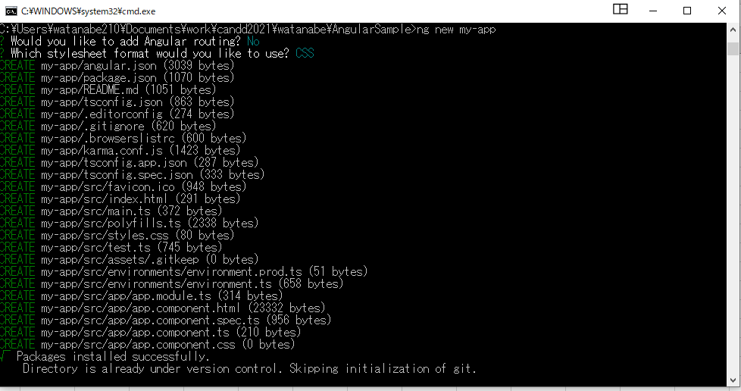

routingが必要な場合は「y」入力。

スタイルシートのフォーマット選択。CSSのほかSaaSなどが選べる。

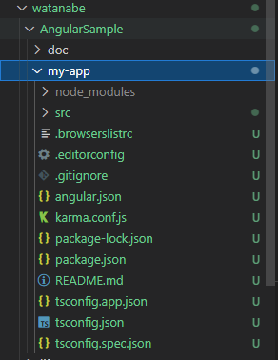

 |  |  |  | 作成されたプロジェクト

 | 2 | 実行する。
 |  | 作成したプロジェクトのフォルダへ移動する。
 |  | cd [プロジェクトのフォルダ]
 |  | プロジェクトを実行する。
 |  | ng serve --open
 |  | ng serve コマンドは、サーバーを起動し、ファイルを監視する。ファイルを変更したときにアプリケーションを再ビルドする。
 |  | --open（または単に -o）オプションは、ブラウザを自動的に http://localhost:4200/ に開く。
 |  | ブラウザを自動的に開く必要がなければオプション不要。
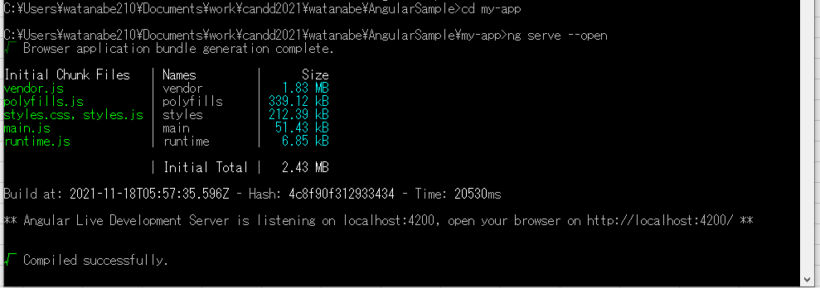

 |  | 下記のようなページが表示されれば成功。
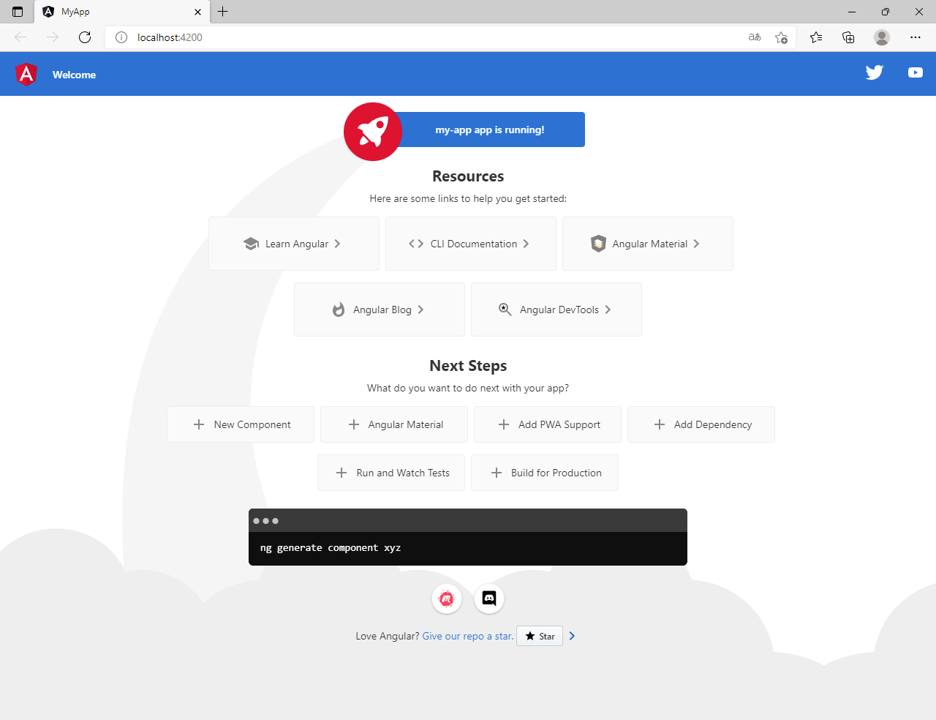

 | テストについて
 |  | デフォルトでJasmineとKarmaの設定がされている。ブラウザはChromeが設定されている。
 |  | 下記でコマンドでテスト実行できる。（ファイルを変更した場合、テストが再び実行されるらしい）
 |  | ng test

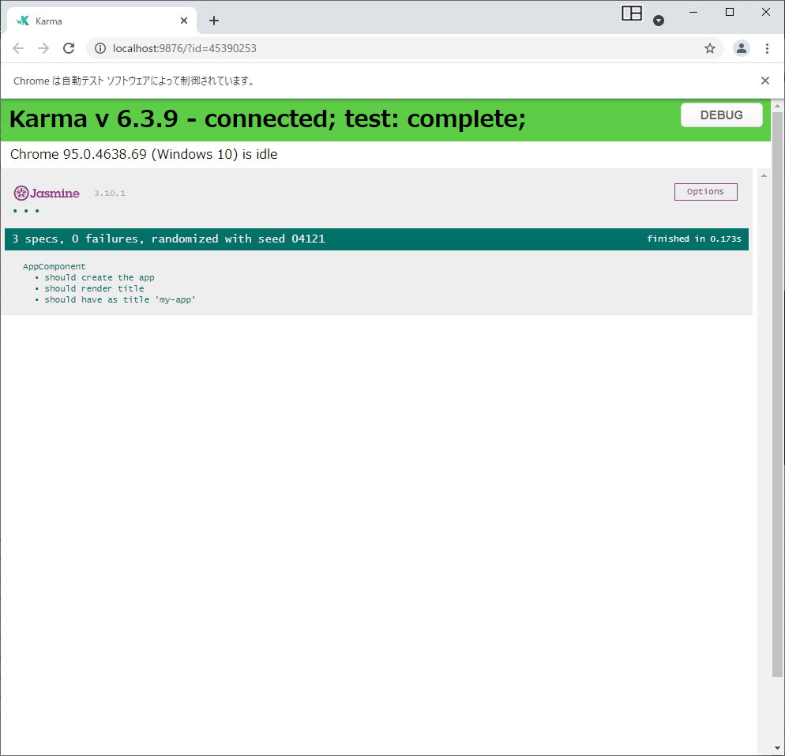

 | ファイル構造
 |  | 詳しくは公式参照
 |  | https://angular.jp/guide/file-structure

 |  | my-app
 |  | │ .browserslistrc | ターゲットブラウザとさまざまなフロントエンドツールのNode.jsのバージョンの共有設定
 |  | │ .editorconfig | コードエディタ向けの設定
 |  | │ .gitignore | Gitに無視してほしいファイルの設定
 |  | │ angular.json | ワークスペース内のすべてのプロジェクトを対象としたCLIのデフォルト設定←マルチプロジェクト作成する場合は公式参照し、先にワークスペースを作成する必要あり。
 |  | │ karma.conf.js | アプリケーション固有の Karma の設定
 |  | │ package-lock.json | npmクライアントによりnode_modulesにインストールされたすべてのパッケージのバージョン情報
 |  | │ package.json | ワークスペース内の全プロジェクトが利用可能なnpmパッケージの依存関係 の設定
 |  | │ README.md | 紹介用のドキュメント
 |  | │ tsconfig.app.json | TypeScriptおよびAngularテンプレートコンパイラオプションを含む、アプリケーション固有の TypeScript の設定
 |  | │ tsconfig.json | ワークスペースのプロジェクトのTypeScriptの基本設定
 |  | │ tsconfig.spec.json | アプリケーションテスト用の TypeScript の設定
 |  | │
 |  | ├─.angular
 |  | │ └─cache
 |  | │ ├─angular-webpack
 |  | │ │
 |  | │ └─babel-webpack
 |  | │
 |  | ├─node_modules
 |  | │
 |  | └─src
 |  | │ favicon.ico | ブックマークバーで利用されるアプリケーションのアイコン。
 |  | │ index.html | メインのHTMLページ
 |  | │ main.ts | アプリケーションのメインエントリーポイント
 |  | │ polyfills.ts | ブラウザサポートのためのpolyfillスクリプト
 |  | │ styles.css | プロジェクトに適用するスタイルをもつCSSファイルを記載。拡張子はプロジェクトに設定したスタイルプロセッサーを反映。
 |  | │ test.ts | Angular特有の設定をもつ単体テストのメインエントリーポイント。基本的にこのファイルを編集する必要はない。
 |  | │
 |  | ├─app | アプリケーションのロジックやデータが定義されているコンポーネントファイルが含まれている。
 |  | │ app.component.css | ルート AppComponent の基本CSSスタイルシートを定義
 |  | │ app.component.html | ルート AppComponent に関連付けられているHTMLテンプレート
 |  | │ app.component.spec.ts | ルート AppComponent のユニットテストを定義
 |  | │ app.component.ts | AppComponent という名前のアプリケーションのルートコンポーネントのロジックを定義
 |  | │ app.module.ts | AppModule という名前のルートモジュールを定義し、Angularにアプリケーションの組み立て方法を指示している。 アプリケーションにコンポーネントを追加すると、それらをここで宣言する必要がある。
 |  | │
 |  | ├─assets | 画像ファイルやその他のアセットファイルなどアプリケーションをビルドした時にそのままコピーされるべきものが格納される
 |  | │ .gitkeep
 |  | │
 |  | └─environments | 特定のターゲット環境向けのビルド設定。フォルトでは名前のない標準開発環境と本番("prod")環境が用意される。追加でターゲット環境設定を定義できる。
 |  | environment.prod.ts
 |  | environment.ts

Angular入門
下記サイトのチュートリアルでお試しでソースいじってみるのが良いかなと思います。
https://www.tohoho-web.com/ex/angular.html

以下は上記サイトに従い途中までお試ししてみたところメモ。（「モーダルダイアログを表示する」あたりまで）
■コンポーネントの追加
ng generate component [コンポーネント名] |  | 基本的にコマンドはプロジェクト直下で実行する。

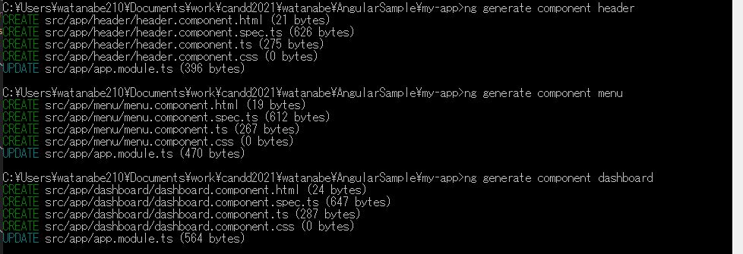

 | ファイルが生成されるので中身を作っていく感じです。
 | src/app/app.module.tsへのモジュール追加もやってくれます。
緑が追加されたフォルダとファイル

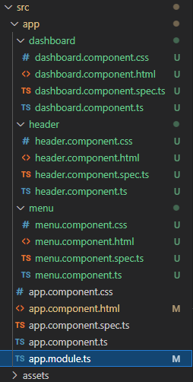
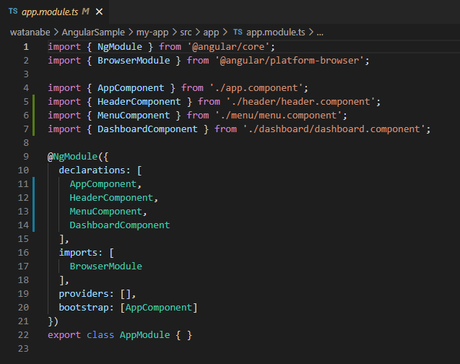

追加されたコンポーネント

ファイルの中身をサイトからコピペした後


■サービスの追加
下記コマンドを実行する。
ng generate service [サービス名]

app.module.ts に サービスを追加する。
コンポーネントと違って自動的に追加されない模様。手動で追加。
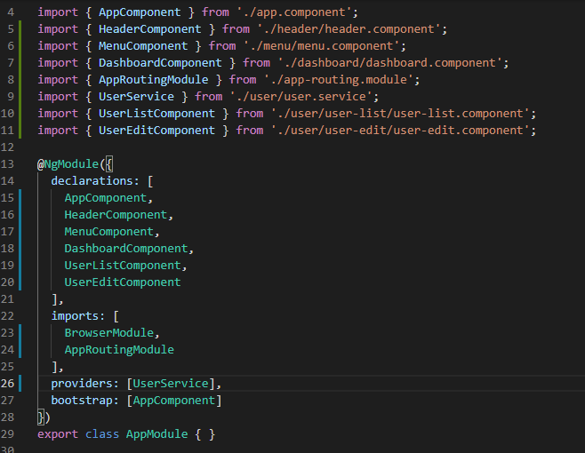

■Angular Material導入方法
Googleのデザインガイドライン「Material Design」に対応したAngularのコンポーネント（UI部品）
下記コマンドで追加
npm install --save @angular/material @angular/cdk

cssにAngular Material 用の CSS ファイルを読み込む。
app.module.tsへの追加する。（Formやダイアログなどのモジュールも追加必要）

詳しくはサイト参照

★サイトの説明だけだとエラーになるもの（試してみたところまでで）
・変数宣言
赤枠部分の宣言はTypeScriptのバージョンや設定によって、Visual Studio Codeに図のようなエラーが出る。
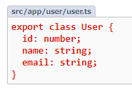

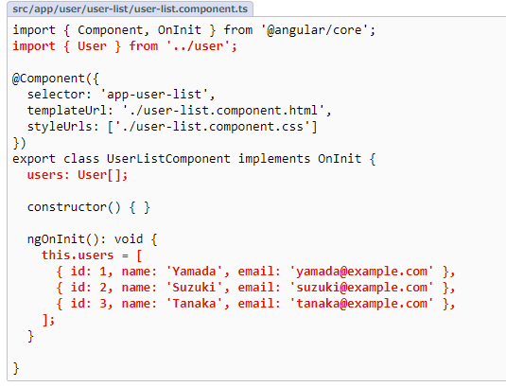

初期化するか、クイックフィックスに出るどちらかを選択すれば解決する。

TypeScript初心者なので間違ってるかもしれませんが・・・
未定義の型を追加すると、値が入らない場合があると明示
限定代入アサーションは別の場所で初期化しているので値は設定されると明示

・ルーター
ルーティングモジュールの設定がサイトだと下記変更箇所しか載っていないが、これだけだとエラーになる。
（最初からRouteModuleの設定が記載されてればエラーにならないと思うので読み飛ばしてください。）
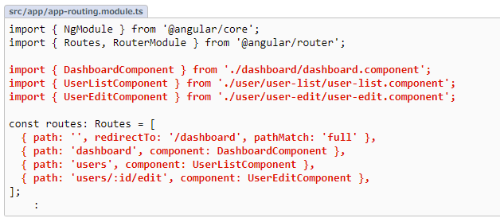

単純に上記赤字部分だけ入れたところ
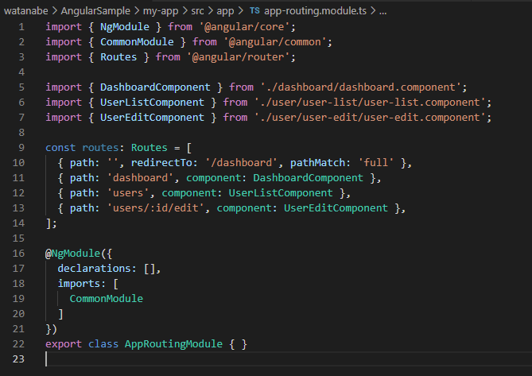

こうすると成功する。
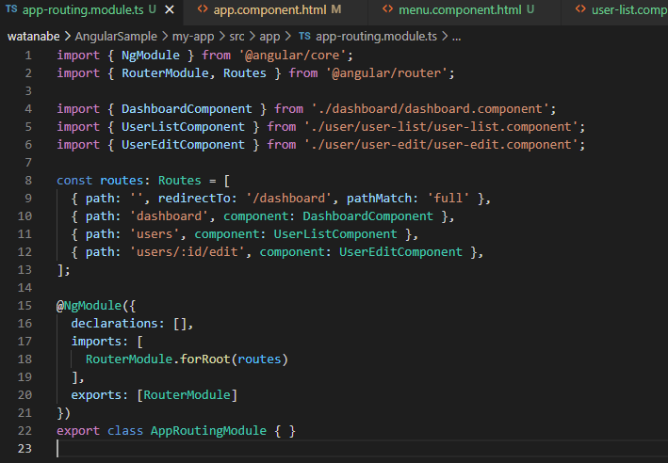

CommonModuleを削除。
RouteModuleを追加する。

・型関連
strictNullChecksがtrueのとき赤枠の処理がエラーとなるらしい。
（Userにundefinedが入る可能性があるので型が違うと怒られてるっぽい。） |  |  | 判定処理入れてundefined回避するとエラーが消える。
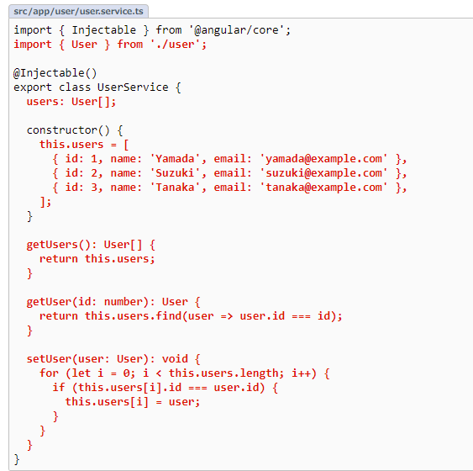

引数の型もエラーになる箇所あり。
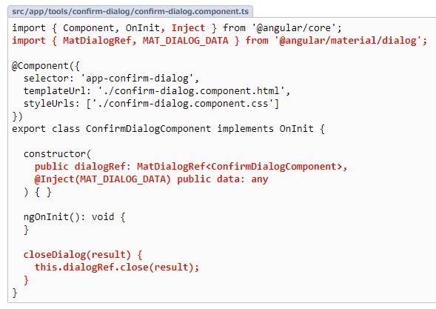

 |  |  | 状況に応じて型判断してくれるらしい。。

めも
Visual Studio Codeのフォルダが見辛い・・・（Javaのプロジェクトだったら良いけど・・・）
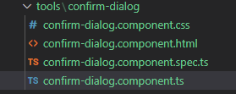

設定＞機能＞エクスプローラーで赤枠のチェックをはずす
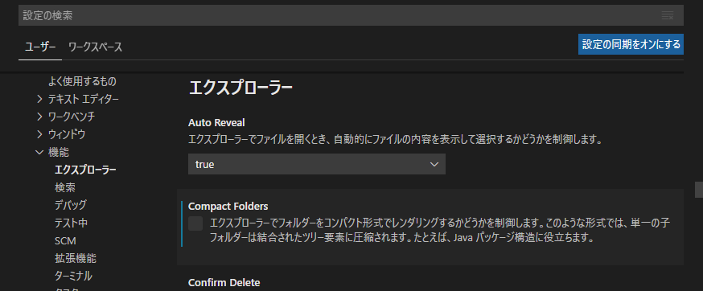

↓こうなる
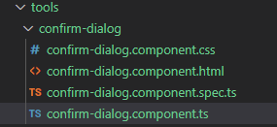

TypeScript、JavaScriptやhtmlのフォーマッターを決めておかないとおそらく改行や文字列の囲みで差が出る。
標準のフォーマッターのほか、Prettierなどもあり。

